상품제안서
위생장갑 + 투톤고무장갑 (치매예방 홍보) | 상품코드: F28559

 |  |  |  |  |  |  | 02-412-0044 | www.easy1.co.kr
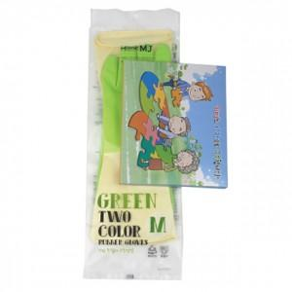

【상세/제작정보】 | 기본 OPP포장 스티커 제작 및 부착 문의 종이케이스 별도문의 위생장갑 이미지 변경 가능

【인쇄/포장옵션】 | / OPP(비닐)

【공급단가】 | 수량 | 100~ | 300~ | 500~ | 1,000~ | 3,000~
*VAT별도 | 단가 | 2,450원 | 2,410원 | 2,360원 | 2,260원 | 2,170원

【상품 URL】 | http://www.easy1.co.kr/src/goods_detail.php?gdno=28559

